Duty Cycle Monitor
Duty Cycle Monitor |  |  |  |  | 33223470

Customer Name: | RIM |  | System Type: | QSK50/60 CM850/CM2150/CM2850 MCRS/K132M/K140M |  | ECM Code: | AQ60217.28
Unit Number: | 730Е№28 |  | Image Date: | 20.05.2026 2:02:50 |  | Software Phase: | 19020114

Parameters | Value | Unit
Время начала по плану маршрута 1 | 35019:49:34 | ЧЧ:СС:СС
Общее время по плану маршрута 1 | 127:48:20 | ЧЧ:СС:СС
Остаток часов по плану маршрута 1 | 372:11:40 | с

Parameters | Value | Unit
Время начала по плану маршрута 2 | 34519:13:19 | ЧЧ:СС:СС
Общее время по плану маршрута 2 | 500:00:00 | ЧЧ:СС:СС
Остаток часов по плану маршрута 2 | 00:00:00 | с

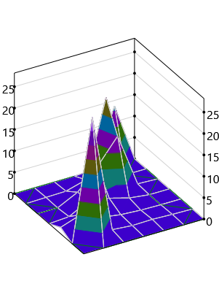
Parameters | Value | Unit
Время начала по долгосрочному плану маршрута | 00:00:00 | ЧЧ:СС:СС
Общее время по долгосрочному плану маршрута | 35127:48:20 | ЧЧ:СС:СС

Short Term Map 1

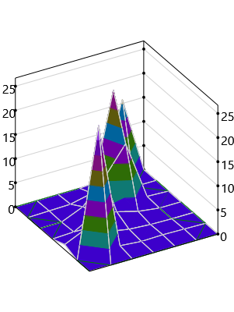

Short Term Map 2

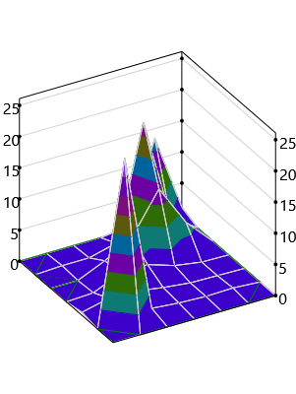
Long Term Map

